04-02-2025
Demanda | Probabilidad | Rangos | %
20 | 0.1 | 0 a 0.1 | 10%
30 | 0.2 | 0.1 a 0.3 | 20%
40 | 0.3 | 0.3 a 0.6 | 30%
50 | 0.2 | 0.6 a 0.8 | 20%
60 | 0.15 | 0.8 a 9.5 | 15%
70 | 0.05 | 0.95 a 1 | 5%

Costo | $3,000 |  | Producción | 68 | und
Precio | $5,000 |  | Costo | 120000 | $
 |  |  | Ganancia | $92,441

Periodos | Aleatorio | Demanda | Producción | Venta (und) | Ingresos | Costo | Ganancia
1 | 0.30487372692 | 40 | 68 | 40 | $200,000 | $120,000 | $80,000
2 | 0.82346837026 | 60 | 68 | 60 | $300,000 | $120,000 | $180,000
3 | 0.86539181296 | 60 | 68 | 60 | $300,000 | $120,000 | $180,000
4 | 0.80770410369 | 60 | 68 | 60 | $300,000 | $120,000 | $180,000
5 | 0.06959400101 | 20 | 68 | 20 | $100,000 | $120,000 | $-20,000
6 | 0.51702503467 | 40 | 68 | 40 | $200,000 | $120,000 | $80,000
7 | 0.51520319454 | 40 | 68 | 40 | $200,000 | $120,000 | $80,000
8 | 0.83221783696 | 60 | 68 | 60 | $300,000 | $120,000 | $180,000
9 | 0.93601273302 | 60 | 68 | 60 | $300,000 | $120,000 | $180,000
10 | 0.78432142264 | 50 | 68 | 50 | $250,000 | $120,000 | $130,000
11 | 0.80790463054 | 60 | 68 | 60 | $300,000 | $120,000 | $180,000
12 | 0.85120142758 | 60 | 68 | 60 | $300,000 | $120,000 | $180,000
13 | 0.64394687889 | 50 | 68 | 50 | $250,000 | $120,000 | $130,000
14 | 0.085421036331 | 20 | 68 | 20 | $100,000 | $120,000 | $-20,000
15 | 0.66067915441 | 50 | 68 | 50 | $250,000 | $120,000 | $130,000
16 | 0.33429785893 | 40 | 68 | 40 | $200,000 | $120,000 | $80,000
17 | 0.22785303545 | 30 | 68 | 30 | $150,000 | $120,000 | $30,000
18 | 0.66250030469 | 50 | 68 | 50 | $250,000 | $120,000 | $130,000
19 | 0.90478182293 | 60 | 68 | 60 | $300,000 | $120,000 | $180,000
20 | 0.50485574347 | 40 | 68 | 40 | $200,000 | $120,000 | $80,000
21 | 0.78848059934 | 50 | 68 | 50 | $250,000 | $120,000 | $130,000
22 | 0.058443002118 | 20 | 68 | 20 | $100,000 | $120,000 | $-20,000
23 | 0.16256392274 | 30 | 68 | 30 | $150,000 | $120,000 | $30,000
24 | 0.64767426982 | 50 | 68 | 50 | $250,000 | $120,000 | $130,000
25 | 0.59729848472 | 40 | 68 | 40 | $200,000 | $120,000 | $80,000
26 | 0.55160309867 | 40 | 68 | 40 | $200,000 | $120,000 | $80,000
27 | 0.981139412 | 70 | 68 | 68 | $340,000 | $120,000 | $220,000
28 | 0.089162812714 | 20 | 68 | 20 | $100,000 | $120,000 | $-20,000
29 | 0.53051233354 | 40 | 68 | 40 | $200,000 | $120,000 | $80,000
30 | 0.19924618776 | 30 | 68 | 30 | $150,000 | $120,000 | $30,000
31 | 0.27041731308 | 30 | 68 | 30 | $150,000 | $120,000 | $30,000
32 | 0.14090465318 | 30 | 68 | 30 | $150,000 | $120,000 | $30,000
33 | 0.88694785093 | 60 | 68 | 60 | $300,000 | $120,000 | $180,000
34 | 0.35590120721 | 40 | 68 | 40 | $200,000 | $120,000 | $80,000
35 | 0.52334644097 | 40 | 68 | 40 | $200,000 | $120,000 | $80,000
36 | 0.71004178205 | 50 | 68 | 50 | $250,000 | $120,000 | $130,000
37 | 0.11223496914 | 30 | 68 | 30 | $150,000 | $120,000 | $30,000
38 | 0.070066583423 | 20 | 68 | 20 | $100,000 | $120,000 | $-20,000
39 | 0.27623384551 | 30 | 68 | 30 | $150,000 | $120,000 | $30,000
40 | 0.15909855747 | 30 | 68 | 30 | $150,000 | $120,000 | $30,000
41 | 0.63228205416 | 50 | 68 | 50 | $250,000 | $120,000 | $130,000
42 | 0.041247918187 | 20 | 68 | 20 | $100,000 | $120,000 | $-20,000
43 | 0.52384562262 | 40 | 68 | 40 | $200,000 | $120,000 | $80,000
44 | 0.039213448581 | 20 | 68 | 20 | $100,000 | $120,000 | $-20,000
45 | 0.76660561536 | 50 | 68 | 50 | $250,000 | $120,000 | $130,000
46 | 0.85862700474 | 60 | 68 | 60 | $300,000 | $120,000 | $180,000
47 | 0.74696210844 | 50 | 68 | 50 | $250,000 | $120,000 | $130,000
48 | 0.5863174783 | 40 | 68 | 40 | $200,000 | $120,000 | $80,000
49 | 0.99713678539 | 70 | 68 | 68 | $340,000 | $120,000 | $220,000
50 | 0.38162792121 | 40 | 68 | 40 | $200,000 | $120,000 | $80,000
51 | 0.91879011061 | 60 | 68 | 60 | $300,000 | $120,000 | $180,000
52 | 0.53533910154 | 40 | 68 | 40 | $200,000 | $120,000 | $80,000
53 | 0.21695678846 | 30 | 68 | 30 | $150,000 | $120,000 | $30,000
54 | 0.75834835142 | 50 | 68 | 50 | $250,000 | $120,000 | $130,000
55 | 0.47461309521 | 40 | 68 | 40 | $200,000 | $120,000 | $80,000
56 | 0.6574119751 | 50 | 68 | 50 | $250,000 | $120,000 | $130,000
57 | 0.083586829798 | 20 | 68 | 20 | $100,000 | $120,000 | $-20,000
58 | 0.8545543522 | 60 | 68 | 60 | $300,000 | $120,000 | $180,000
59 | 0.44849531056 | 40 | 68 | 40 | $200,000 | $120,000 | $80,000
60 | 0.45852074547 | 40 | 68 | 40 | $200,000 | $120,000 | $80,000
61 | 0.048559269367 | 20 | 68 | 20 | $100,000 | $120,000 | $-20,000
62 | 0.059554255399 | 20 | 68 | 20 | $100,000 | $120,000 | $-20,000
63 | 0.8851798269 | 60 | 68 | 60 | $300,000 | $120,000 | $180,000
64 | 0.74292910099 | 50 | 68 | 50 | $250,000 | $120,000 | $130,000
65 | 0.40306940248 | 40 | 68 | 40 | $200,000 | $120,000 | $80,000
66 | 0.44402367627 | 40 | 68 | 40 | $200,000 | $120,000 | $80,000
67 | 0.33878150065 | 40 | 68 | 40 | $200,000 | $120,000 | $80,000
68 | 0.26175075206 | 30 | 68 | 30 | $150,000 | $120,000 | $30,000
69 | 0.85342306486 | 60 | 68 | 60 | $300,000 | $120,000 | $180,000
70 | 0.57177741463 | 40 | 68 | 40 | $200,000 | $120,000 | $80,000
71 | 0.6721632253 | 50 | 68 | 50 | $250,000 | $120,000 | $130,000
72 | 0.62401321162 | 50 | 68 | 50 | $250,000 | $120,000 | $130,000
73 | 0.37218288693 | 40 | 68 | 40 | $200,000 | $120,000 | $80,000
74 | 0.68653016862 | 50 | 68 | 50 | $250,000 | $120,000 | $130,000
75 | 0.50138883699 | 40 | 68 | 40 | $200,000 | $120,000 | $80,000
76 | 0.71139113471 | 50 | 68 | 50 | $250,000 | $120,000 | $130,000
77 | 0.62696805424 | 50 | 68 | 50 | $250,000 | $120,000 | $130,000
78 | 0.33092512383 | 40 | 68 | 40 | $200,000 | $120,000 | $80,000
79 | 0.890061714 | 60 | 68 | 60 | $300,000 | $120,000 | $180,000
80 | 0.38115777574 | 40 | 68 | 40 | $200,000 | $120,000 | $80,000
81 | 0.71071912727 | 50 | 68 | 50 | $250,000 | $120,000 | $130,000
82 | 0.98903853322 | 70 | 68 | 68 | $340,000 | $120,000 | $220,000
83 | 0.67610234058 | 50 | 68 | 50 | $250,000 | $120,000 | $130,000
84 | 0.77653107417 | 50 | 68 | 50 | $250,000 | $120,000 | $130,000
85 | 0.82963097813 | 60 | 68 | 60 | $300,000 | $120,000 | $180,000
86 | 0.047084699966 | 20 | 68 | 20 | $100,000 | $120,000 | $-20,000
87 | 0.52839038106 | 40 | 68 | 40 | $200,000 | $120,000 | $80,000
88 | 0.95657768517 | 70 | 68 | 68 | $340,000 | $120,000 | $220,000
89 | 0.98501710251 | 70 | 68 | 68 | $340,000 | $120,000 | $220,000
90 | 0.41427227229 | 40 | 68 | 40 | $200,000 | $120,000 | $80,000
91 | 0.64032427035 | 50 | 68 | 50 | $250,000 | $120,000 | $130,000
92 | 0.2645521719 | 30 | 68 | 30 | $150,000 | $120,000 | $30,000
93 | 0.086869099233 | 20 | 68 | 20 | $100,000 | $120,000 | $-20,000
94 | 0.0089236185411 | 20 | 68 | 20 | $100,000 | $120,000 | $-20,000
95 | 0.72328692265 | 50 | 68 | 50 | $250,000 | $120,000 | $130,000
96 | 0.63788025118 | 50 | 68 | 50 | $250,000 | $120,000 | $130,000
97 | 0.50214093996 | 40 | 68 | 40 | $200,000 | $120,000 | $80,000
98 | 0.24359830936 | 30 | 68 | 30 | $150,000 | $120,000 | $30,000
99 | 0.33909925521 | 40 | 68 | 40 | $200,000 | $120,000 | $80,000
100 | 0.013302572302 | 20 | 68 | 20 | $100,000 | $120,000 | $-20,000
101 | 0.77203010205 | 50 | 68 | 50 | $250,000 | $120,000 | $130,000
102 | 0.29950564354 | 30 | 68 | 30 | $150,000 | $120,000 | $30,000
103 | 0.66380298009 | 50 | 68 | 50 | $250,000 | $120,000 | $130,000
104 | 0.18215422177 | 30 | 68 | 30 | $150,000 | $120,000 | $30,000
105 | 0.398872573 | 40 | 68 | 40 | $200,000 | $120,000 | $80,000
106 | 0.25255432855 | 30 | 68 | 30 | $150,000 | $120,000 | $30,000
107 | 0.99343891908 | 70 | 68 | 68 | $340,000 | $120,000 | $220,000
108 | 0.043427630467 | 20 | 68 | 20 | $100,000 | $120,000 | $-20,000
109 | 0.81619509238 | 60 | 68 | 60 | $300,000 | $120,000 | $180,000
110 | 0.44468637464 | 40 | 68 | 40 | $200,000 | $120,000 | $80,000
111 | 0.81690423044 | 60 | 68 | 60 | $300,000 | $120,000 | $180,000
112 | 0.77199724017 | 50 | 68 | 50 | $250,000 | $120,000 | $130,000
113 | 0.388466493 | 40 | 68 | 40 | $200,000 | $120,000 | $80,000
114 | 0.4238892325 | 40 | 68 | 40 | $200,000 | $120,000 | $80,000
115 | 0.18466211255 | 30 | 68 | 30 | $150,000 | $120,000 | $30,000
116 | 0.44742259102 | 40 | 68 | 40 | $200,000 | $120,000 | $80,000
117 | 0.82272297234 | 60 | 68 | 60 | $300,000 | $120,000 | $180,000
118 | 0.77443901323 | 50 | 68 | 50 | $250,000 | $120,000 | $130,000
119 | 0.89074856866 | 60 | 68 | 60 | $300,000 | $120,000 | $180,000
120 | 0.68091884822 | 50 | 68 | 50 | $250,000 | $120,000 | $130,000
121 | 0.0099099168864 | 20 | 68 | 20 | $100,000 | $120,000 | $-20,000
122 | 0.62993543304 | 50 | 68 | 50 | $250,000 | $120,000 | $130,000
123 | 0.36378598134 | 40 | 68 | 40 | $200,000 | $120,000 | $80,000
124 | 0.18020638214 | 30 | 68 | 30 | $150,000 | $120,000 | $30,000
125 | 0.15757232626 | 30 | 68 | 30 | $150,000 | $120,000 | $30,000
126 | 0.47913028504 | 40 | 68 | 40 | $200,000 | $120,000 | $80,000
127 | 0.84885995544 | 60 | 68 | 60 | $300,000 | $120,000 | $180,000
128 | 0.96127195473 | 70 | 68 | 68 | $340,000 | $120,000 | $220,000
129 | 0.17038448451 | 30 | 68 | 30 | $150,000 | $120,000 | $30,000
130 | 0.00074781752453 | 20 | 68 | 20 | $100,000 | $120,000 | $-20,000
131 | 0.45888898519 | 40 | 68 | 40 | $200,000 | $120,000 | $80,000
132 | 0.22601093766 | 30 | 68 | 30 | $150,000 | $120,000 | $30,000
133 | 0.90541775682 | 60 | 68 | 60 | $300,000 | $120,000 | $180,000
134 | 0.76039180165 | 50 | 68 | 50 | $250,000 | $120,000 | $130,000
135 | 0.16527200866 | 30 | 68 | 30 | $150,000 | $120,000 | $30,000
136 | 0.73138738415 | 50 | 68 | 50 | $250,000 | $120,000 | $130,000
137 | 0.86878188693 | 60 | 68 | 60 | $300,000 | $120,000 | $180,000
138 | 0.50736989314 | 40 | 68 | 40 | $200,000 | $120,000 | $80,000
139 | 0.026802950687 | 20 | 68 | 20 | $100,000 | $120,000 | $-20,000
140 | 0.82893938842 | 60 | 68 | 60 | $300,000 | $120,000 | $180,000
141 | 0.58243823673 | 40 | 68 | 40 | $200,000 | $120,000 | $80,000
142 | 0.5418478326 | 40 | 68 | 40 | $200,000 | $120,000 | $80,000
143 | 0.66913971781 | 50 | 68 | 50 | $250,000 | $120,000 | $130,000
144 | 0.4215304725 | 40 | 68 | 40 | $200,000 | $120,000 | $80,000
145 | 0.81091921414 | 60 | 68 | 60 | $300,000 | $120,000 | $180,000
146 | 0.44540322523 | 40 | 68 | 40 | $200,000 | $120,000 | $80,000
147 | 0.65273426081 | 50 | 68 | 50 | $250,000 | $120,000 | $130,000
148 | 0.18208337067 | 30 | 68 | 30 | $150,000 | $120,000 | $30,000
149 | 0.099129205383 | 20 | 68 | 20 | $100,000 | $120,000 | $-20,000
150 | 0.9939619149 | 70 | 68 | 68 | $340,000 | $120,000 | $220,000
151 | 0.62863871409 | 50 | 68 | 50 | $250,000 | $120,000 | $130,000
152 | 0.82785143542 | 60 | 68 | 60 | $300,000 | $120,000 | $180,000
153 | 0.68898053753 | 50 | 68 | 50 | $250,000 | $120,000 | $130,000
154 | 0.045654338254 | 20 | 68 | 20 | $100,000 | $120,000 | $-20,000
155 | 0.79801265641 | 50 | 68 | 50 | $250,000 | $120,000 | $130,000
156 | 0.46444136601 | 40 | 68 | 40 | $200,000 | $120,000 | $80,000
157 | 0.57950894614 | 40 | 68 | 40 | $200,000 | $120,000 | $80,000
158 | 0.30680874396 | 40 | 68 | 40 | $200,000 | $120,000 | $80,000
159 | 0.40684195481 | 40 | 68 | 40 | $200,000 | $120,000 | $80,000
160 | 0.96446498069 | 70 | 68 | 68 | $340,000 | $120,000 | $220,000
161 | 0.76089691086 | 50 | 68 | 50 | $250,000 | $120,000 | $130,000
162 | 0.32318735738 | 40 | 68 | 40 | $200,000 | $120,000 | $80,000
163 | 0.30262641912 | 40 | 68 | 40 | $200,000 | $120,000 | $80,000
164 | 0.32630642291 | 40 | 68 | 40 | $200,000 | $120,000 | $80,000
165 | 0.067002674934 | 20 | 68 | 20 | $100,000 | $120,000 | $-20,000
166 | 0.60593764383 | 50 | 68 | 50 | $250,000 | $120,000 | $130,000
167 | 0.49777434011 | 40 | 68 | 40 | $200,000 | $120,000 | $80,000
168 | 0.98575594688 | 70 | 68 | 68 | $340,000 | $120,000 | $220,000
169 | 0.114625405 | 30 | 68 | 30 | $150,000 | $120,000 | $30,000
170 | 0.64466798272 | 50 | 68 | 50 | $250,000 | $120,000 | $130,000
171 | 0.41845155366 | 40 | 68 | 40 | $200,000 | $120,000 | $80,000
172 | 0.12538169611 | 30 | 68 | 30 | $150,000 | $120,000 | $30,000
173 | 0.78672455231 | 50 | 68 | 50 | $250,000 | $120,000 | $130,000
174 | 0.59112197777 | 40 | 68 | 40 | $200,000 | $120,000 | $80,000
175 | 0.73261925664 | 50 | 68 | 50 | $250,000 | $120,000 | $130,000
176 | 0.3467394869 | 40 | 68 | 40 | $200,000 | $120,000 | $80,000
177 | 0.088348831927 | 20 | 68 | 20 | $100,000 | $120,000 | $-20,000
178 | 0.86403351261 | 60 | 68 | 60 | $300,000 | $120,000 | $180,000
179 | 0.21080173057 | 30 | 68 | 30 | $150,000 | $120,000 | $30,000
180 | 0.36767879716 | 40 | 68 | 40 | $200,000 | $120,000 | $80,000
181 | 0.20162383803 | 30 | 68 | 30 | $150,000 | $120,000 | $30,000
182 | 0.60762215314 | 50 | 68 | 50 | $250,000 | $120,000 | $130,000
183 | 0.32844812412 | 40 | 68 | 40 | $200,000 | $120,000 | $80,000
184 | 0.86379026647 | 60 | 68 | 60 | $300,000 | $120,000 | $180,000
185 | 0.22872498032 | 30 | 68 | 30 | $150,000 | $120,000 | $30,000
186 | 0.94131272991 | 60 | 68 | 60 | $300,000 | $120,000 | $180,000
187 | 0.8345633923 | 60 | 68 | 60 | $300,000 | $120,000 | $180,000
188 | 0.3320790608 | 40 | 68 | 40 | $200,000 | $120,000 | $80,000
189 | 0.50711529892 | 40 | 68 | 40 | $200,000 | $120,000 | $80,000
190 | 0.36011519167 | 40 | 68 | 40 | $200,000 | $120,000 | $80,000
191 | 0.71794400147 | 50 | 68 | 50 | $250,000 | $120,000 | $130,000
192 | 0.79681090819 | 50 | 68 | 50 | $250,000 | $120,000 | $130,000
193 | 0.52220672558 | 40 | 68 | 40 | $200,000 | $120,000 | $80,000
194 | 0.92394291579 | 60 | 68 | 60 | $300,000 | $120,000 | $180,000
195 | 0.71882691231 | 50 | 68 | 50 | $250,000 | $120,000 | $130,000
196 | 0.96935553643 | 70 | 68 | 68 | $340,000 | $120,000 | $220,000
197 | 0.25157727072 | 30 | 68 | 30 | $150,000 | $120,000 | $30,000
198 | 0.34423838957 | 40 | 68 | 40 | $200,000 | $120,000 | $80,000
199 | 0.41730139082 | 40 | 68 | 40 | $200,000 | $120,000 | $80,000
200 | 0.77457105545 | 50 | 68 | 50 | $250,000 | $120,000 | $130,000
201 | 0.19297779791 | 30 | 68 | 30 | $150,000 | $120,000 | $30,000
202 | 0.090065683907 | 20 | 68 | 20 | $100,000 | $120,000 | $-20,000
203 | 0.60717083509 | 50 | 68 | 50 | $250,000 | $120,000 | $130,000
204 | 0.118252103 | 30 | 68 | 30 | $150,000 | $120,000 | $30,000
205 | 0.91982928723 | 60 | 68 | 60 | $300,000 | $120,000 | $180,000
206 | 0.15133337484 | 30 | 68 | 30 | $150,000 | $120,000 | $30,000
207 | 0.23429655535 | 30 | 68 | 30 | $150,000 | $120,000 | $30,000
208 | 0.39468017629 | 40 | 68 | 40 | $200,000 | $120,000 | $80,000
209 | 0.86758476595 | 60 | 68 | 60 | $300,000 | $120,000 | $180,000
210 | 0.87671861633 | 60 | 68 | 60 | $300,000 | $120,000 | $180,000
211 | 0.82909206679 | 60 | 68 | 60 | $300,000 | $120,000 | $180,000
212 | 0.821108068 | 60 | 68 | 60 | $300,000 | $120,000 | $180,000
213 | 0.58631588293 | 40 | 68 | 40 | $200,000 | $120,000 | $80,000
214 | 0.88466575132 | 60 | 68 | 60 | $300,000 | $120,000 | $180,000
215 | 0.10835176165 | 30 | 68 | 30 | $150,000 | $120,000 | $30,000
216 | 0.078046107359 | 20 | 68 | 20 | $100,000 | $120,000 | $-20,000
217 | 0.18726863578 | 30 | 68 | 30 | $150,000 | $120,000 | $30,000
218 | 0.50068912299 | 40 | 68 | 40 | $200,000 | $120,000 | $80,000
219 | 0.46003256394 | 40 | 68 | 40 | $200,000 | $120,000 | $80,000
220 | 0.64663645368 | 50 | 68 | 50 | $250,000 | $120,000 | $130,000
221 | 0.1217234249 | 30 | 68 | 30 | $150,000 | $120,000 | $30,000
222 | 0.47387161476 | 40 | 68 | 40 | $200,000 | $120,000 | $80,000
223 | 0.29047657791 | 30 | 68 | 30 | $150,000 | $120,000 | $30,000
224 | 0.2926697008 | 30 | 68 | 30 | $150,000 | $120,000 | $30,000
225 | 0.39369122201 | 40 | 68 | 40 | $200,000 | $120,000 | $80,000
226 | 0.3128156034 | 40 | 68 | 40 | $200,000 | $120,000 | $80,000
227 | 0.06903983705 | 20 | 68 | 20 | $100,000 | $120,000 | $-20,000
228 | 0.35178102605 | 40 | 68 | 40 | $200,000 | $120,000 | $80,000
229 | 0.55334219844 | 40 | 68 | 40 | $200,000 | $120,000 | $80,000
230 | 0.32502041597 | 40 | 68 | 40 | $200,000 | $120,000 | $80,000
231 | 0.39402567303 | 40 | 68 | 40 | $200,000 | $120,000 | $80,000
232 | 0.85255172108 | 60 | 68 | 60 | $300,000 | $120,000 | $180,000
233 | 0.48714406376 | 40 | 68 | 40 | $200,000 | $120,000 | $80,000
234 | 0.32707986429 | 40 | 68 | 40 | $200,000 | $120,000 | $80,000
235 | 0.11894528104 | 30 | 68 | 30 | $150,000 | $120,000 | $30,000
236 | 0.13034494499 | 30 | 68 | 30 | $150,000 | $120,000 | $30,000
237 | 0.23738235823 | 30 | 68 | 30 | $150,000 | $120,000 | $30,000
238 | 0.37154769109 | 40 | 68 | 40 | $200,000 | $120,000 | $80,000
239 | 0.95896075794 | 70 | 68 | 68 | $340,000 | $120,000 | $220,000
240 | 0.28116665096 | 30 | 68 | 30 | $150,000 | $120,000 | $30,000
241 | 0.86442459426 | 60 | 68 | 60 | $300,000 | $120,000 | $180,000
242 | 0.46153678179 | 40 | 68 | 40 | $200,000 | $120,000 | $80,000
243 | 0.40859901988 | 40 | 68 | 40 | $200,000 | $120,000 | $80,000
244 | 0.37967723303 | 40 | 68 | 40 | $200,000 | $120,000 | $80,000
245 | 0.75548297239 | 50 | 68 | 50 | $250,000 | $120,000 | $130,000
246 | 0.6278673196 | 50 | 68 | 50 | $250,000 | $120,000 | $130,000
247 | 0.43550905988 | 40 | 68 | 40 | $200,000 | $120,000 | $80,000
248 | 0.5623050364 | 40 | 68 | 40 | $200,000 | $120,000 | $80,000
249 | 0.84306810576 | 60 | 68 | 60 | $300,000 | $120,000 | $180,000
250 | 0.40625298794 | 40 | 68 | 40 | $200,000 | $120,000 | $80,000
251 | 0.24396765406 | 30 | 68 | 30 | $150,000 | $120,000 | $30,000
252 | 0.64718397693 | 50 | 68 | 50 | $250,000 | $120,000 | $130,000
253 | 0.96357624783 | 70 | 68 | 68 | $340,000 | $120,000 | $220,000
254 | 0.61501847741 | 50 | 68 | 50 | $250,000 | $120,000 | $130,000
255 | 0.30391838569 | 40 | 68 | 40 | $200,000 | $120,000 | $80,000
256 | 0.58828040295 | 40 | 68 | 40 | $200,000 | $120,000 | $80,000
257 | 0.11115429969 | 30 | 68 | 30 | $150,000 | $120,000 | $30,000
258 | 0.52233049281 | 40 | 68 | 40 | $200,000 | $120,000 | $80,000
259 | 0.75165448149 | 50 | 68 | 50 | $250,000 | $120,000 | $130,000
260 | 0.42003244589 | 40 | 68 | 40 | $200,000 | $120,000 | $80,000
261 | 0.96372612748 | 70 | 68 | 68 | $340,000 | $120,000 | $220,000
262 | 0.47976954754 | 40 | 68 | 40 | $200,000 | $120,000 | $80,000
263 | 0.82540394904 | 60 | 68 | 60 | $300,000 | $120,000 | $180,000
264 | 0.20149447644 | 30 | 68 | 30 | $150,000 | $120,000 | $30,000
265 | 0.82608549934 | 60 | 68 | 60 | $300,000 | $120,000 | $180,000
266 | 0.77442809904 | 50 | 68 | 50 | $250,000 | $120,000 | $130,000
267 | 0.95367810754 | 70 | 68 | 68 | $340,000 | $120,000 | $220,000
268 | 0.97082901916 | 70 | 68 | 68 | $340,000 | $120,000 | $220,000
269 | 0.35901528634 | 40 | 68 | 40 | $200,000 | $120,000 | $80,000
270 | 0.05331762868 | 20 | 68 | 20 | $100,000 | $120,000 | $-20,000
271 | 0.034620357693 | 20 | 68 | 20 | $100,000 | $120,000 | $-20,000
272 | 0.3477242231 | 40 | 68 | 40 | $200,000 | $120,000 | $80,000
273 | 0.46781228033 | 40 | 68 | 40 | $200,000 | $120,000 | $80,000
274 | 0.59919561359 | 40 | 68 | 40 | $200,000 | $120,000 | $80,000
275 | 0.44348911757 | 40 | 68 | 40 | $200,000 | $120,000 | $80,000
276 | 0.80618706235 | 60 | 68 | 60 | $300,000 | $120,000 | $180,000
277 | 0.93095382839 | 60 | 68 | 60 | $300,000 | $120,000 | $180,000
278 | 0.37698370795 | 40 | 68 | 40 | $200,000 | $120,000 | $80,000
279 | 0.4919713225 | 40 | 68 | 40 | $200,000 | $120,000 | $80,000
280 | 0.35808158279 | 40 | 68 | 40 | $200,000 | $120,000 | $80,000
281 | 0.09157919861 | 20 | 68 | 20 | $100,000 | $120,000 | $-20,000
282 | 0.6781562949 | 50 | 68 | 50 | $250,000 | $120,000 | $130,000
283 | 0.45226140113 | 40 | 68 | 40 | $200,000 | $120,000 | $80,000
284 | 0.43575868755 | 40 | 68 | 40 | $200,000 | $120,000 | $80,000
285 | 0.43943122211 | 40 | 68 | 40 | $200,000 | $120,000 | $80,000
286 | 0.17806143295 | 30 | 68 | 30 | $150,000 | $120,000 | $30,000
287 | 0.2602050551 | 30 | 68 | 30 | $150,000 | $120,000 | $30,000
288 | 0.054450341775 | 20 | 68 | 20 | $100,000 | $120,000 | $-20,000
289 | 0.43771562756 | 40 | 68 | 40 | $200,000 | $120,000 | $80,000
290 | 0.94336864017 | 60 | 68 | 60 | $300,000 | $120,000 | $180,000
291 | 0.53132803498 | 40 | 68 | 40 | $200,000 | $120,000 | $80,000
292 | 0.471052889 | 40 | 68 | 40 | $200,000 | $120,000 | $80,000
293 | 0.24316213161 | 30 | 68 | 30 | $150,000 | $120,000 | $30,000
294 | 0.39605268606 | 40 | 68 | 40 | $200,000 | $120,000 | $80,000
295 | 0.96130453269 | 70 | 68 | 68 | $340,000 | $120,000 | $220,000
296 | 0.63898502973 | 50 | 68 | 50 | $250,000 | $120,000 | $130,000
297 | 0.11354769187 | 30 | 68 | 30 | $150,000 | $120,000 | $30,000
298 | 0.10023475885 | 30 | 68 | 30 | $150,000 | $120,000 | $30,000
299 | 0.78835603783 | 50 | 68 | 50 | $250,000 | $120,000 | $130,000
300 | 0.64119243348 | 50 | 68 | 50 | $250,000 | $120,000 | $130,000
301 | 0.88602294195 | 60 | 68 | 60 | $300,000 | $120,000 | $180,000
302 | 0.18663751093 | 30 | 68 | 30 | $150,000 | $120,000 | $30,000
303 | 0.15714465861 | 30 | 68 | 30 | $150,000 | $120,000 | $30,000
304 | 0.61169283505 | 50 | 68 | 50 | $250,000 | $120,000 | $130,000
305 | 0.85904762167 | 60 | 68 | 60 | $300,000 | $120,000 | $180,000
306 | 0.030548384927 | 20 | 68 | 20 | $100,000 | $120,000 | $-20,000
307 | 0.68436193664 | 50 | 68 | 50 | $250,000 | $120,000 | $130,000
308 | 0.46943558664 | 40 | 68 | 40 | $200,000 | $120,000 | $80,000
309 | 0.55970926677 | 40 | 68 | 40 | $200,000 | $120,000 | $80,000
310 | 0.97731527086 | 70 | 68 | 68 | $340,000 | $120,000 | $220,000
311 | 0.11694466672 | 30 | 68 | 30 | $150,000 | $120,000 | $30,000
312 | 0.97818111763 | 70 | 68 | 68 | $340,000 | $120,000 | $220,000
313 | 0.38202938982 | 40 | 68 | 40 | $200,000 | $120,000 | $80,000
314 | 0.67135544426 | 50 | 68 | 50 | $250,000 | $120,000 | $130,000
315 | 0.021890266801 | 20 | 68 | 20 | $100,000 | $120,000 | $-20,000
316 | 0.2074394698 | 30 | 68 | 30 | $150,000 | $120,000 | $30,000
317 | 0.19516788727 | 30 | 68 | 30 | $150,000 | $120,000 | $30,000
318 | 0.52649084301 | 40 | 68 | 40 | $200,000 | $120,000 | $80,000
319 | 0.10783691746 | 30 | 68 | 30 | $150,000 | $120,000 | $30,000
320 | 0.94841119527 | 60 | 68 | 60 | $300,000 | $120,000 | $180,000
321 | 0.054417437314 | 20 | 68 | 20 | $100,000 | $120,000 | $-20,000
322 | 0.9447105285 | 60 | 68 | 60 | $300,000 | $120,000 | $180,000
323 | 0.61044896141 | 50 | 68 | 50 | $250,000 | $120,000 | $130,000
324 | 0.25625089702 | 30 | 68 | 30 | $150,000 | $120,000 | $30,000
325 | 0.53418243792 | 40 | 68 | 40 | $200,000 | $120,000 | $80,000
326 | 0.74594547243 | 50 | 68 | 50 | $250,000 | $120,000 | $130,000
327 | 0.68122817724 | 50 | 68 | 50 | $250,000 | $120,000 | $130,000
328 | 0.85167305366 | 60 | 68 | 60 | $300,000 | $120,000 | $180,000
329 | 0.47558069718 | 40 | 68 | 40 | $200,000 | $120,000 | $80,000
330 | 0.89228615545 | 60 | 68 | 60 | $300,000 | $120,000 | $180,000
331 | 0.081556195444 | 20 | 68 | 20 | $100,000 | $120,000 | $-20,000
332 | 0.74241210959 | 50 | 68 | 50 | $250,000 | $120,000 | $130,000
333 | 0.71407704163 | 50 | 68 | 50 | $250,000 | $120,000 | $130,000
334 | 0.024491837852 | 20 | 68 | 20 | $100,000 | $120,000 | $-20,000
335 | 0.84919929651 | 60 | 68 | 60 | $300,000 | $120,000 | $180,000
336 | 0.10824220129 | 30 | 68 | 30 | $150,000 | $120,000 | $30,000
337 | 0.36791937573 | 40 | 68 | 40 | $200,000 | $120,000 | $80,000
338 | 0.29186392384 | 30 | 68 | 30 | $150,000 | $120,000 | $30,000
339 | 0.61275871953 | 50 | 68 | 50 | $250,000 | $120,000 | $130,000
340 | 0.82802250194 | 60 | 68 | 60 | $300,000 | $120,000 | $180,000
341 | 0.52549213011 | 40 | 68 | 40 | $200,000 | $120,000 | $80,000
342 | 0.27357481274 | 30 | 68 | 30 | $150,000 | $120,000 | $30,000
343 | 0.73050790828 | 50 | 68 | 50 | $250,000 | $120,000 | $130,000
344 | 0.68831377735 | 50 | 68 | 50 | $250,000 | $120,000 | $130,000
345 | 0.74415566116 | 50 | 68 | 50 | $250,000 | $120,000 | $130,000
346 | 0.088646192829 | 20 | 68 | 20 | $100,000 | $120,000 | $-20,000
347 | 0.27878038334 | 30 | 68 | 30 | $150,000 | $120,000 | $30,000
348 | 0.22839858347 | 30 | 68 | 30 | $150,000 | $120,000 | $30,000
349 | 0.23714134587 | 30 | 68 | 30 | $150,000 | $120,000 | $30,000
350 | 0.30557704669 | 40 | 68 | 40 | $200,000 | $120,000 | $80,000
351 | 0.074815056168 | 20 | 68 | 20 | $100,000 | $120,000 | $-20,000
352 | 0.51919237689 | 40 | 68 | 40 | $200,000 | $120,000 | $80,000
353 | 0.98582491239 | 70 | 68 | 68 | $340,000 | $120,000 | $220,000
354 | 0.48477850088 | 40 | 68 | 40 | $200,000 | $120,000 | $80,000
355 | 0.3851647514 | 40 | 68 | 40 | $200,000 | $120,000 | $80,000
356 | 0.59890826639 | 40 | 68 | 40 | $200,000 | $120,000 | $80,000
357 | 0.87141011798 | 60 | 68 | 60 | $300,000 | $120,000 | $180,000
358 | 0.36372352127 | 40 | 68 | 40 | $200,000 | $120,000 | $80,000
359 | 0.038338240172 | 20 | 68 | 20 | $100,000 | $120,000 | $-20,000
360 | 0.34659699835 | 40 | 68 | 40 | $200,000 | $120,000 | $80,000
361 | 0.32140041038 | 40 | 68 | 40 | $200,000 | $120,000 | $80,000
362 | 0.8760807228 | 60 | 68 | 60 | $300,000 | $120,000 | $180,000
363 | 0.81150049913 | 60 | 68 | 60 | $300,000 | $120,000 | $180,000
364 | 0.22072106036 | 30 | 68 | 30 | $150,000 | $120,000 | $30,000
365 | 0.71215310894 | 50 | 68 | 50 | $250,000 | $120,000 | $130,000
366 | 0.22931301458 | 30 | 68 | 30 | $150,000 | $120,000 | $30,000
367 | 0.92796951361 | 60 | 68 | 60 | $300,000 | $120,000 | $180,000
368 | 0.217714813 | 30 | 68 | 30 | $150,000 | $120,000 | $30,000
369 | 0.28640774363 | 30 | 68 | 30 | $150,000 | $120,000 | $30,000
370 | 0.089779504708 | 20 | 68 | 20 | $100,000 | $120,000 | $-20,000
371 | 0.95453135205 | 70 | 68 | 68 | $340,000 | $120,000 | $220,000
372 | 0.4980834554 | 40 | 68 | 40 | $200,000 | $120,000 | $80,000
373 | 0.98421181558 | 70 | 68 | 68 | $340,000 | $120,000 | $220,000
374 | 0.56085898294 | 40 | 68 | 40 | $200,000 | $120,000 | $80,000
375 | 0.12363151879 | 30 | 68 | 30 | $150,000 | $120,000 | $30,000
376 | 0.41916196056 | 40 | 68 | 40 | $200,000 | $120,000 | $80,000
377 | 0.83366371352 | 60 | 68 | 60 | $300,000 | $120,000 | $180,000
378 | 0.76344049074 | 50 | 68 | 50 | $250,000 | $120,000 | $130,000
379 | 0.47789852092 | 40 | 68 | 40 | $200,000 | $120,000 | $80,000
380 | 0.90220123208 | 60 | 68 | 60 | $300,000 | $120,000 | $180,000
381 | 0.81275287386 | 60 | 68 | 60 | $300,000 | $120,000 | $180,000
382 | 0.49410010304 | 40 | 68 | 40 | $200,000 | $120,000 | $80,000
383 | 0.52258319722 | 40 | 68 | 40 | $200,000 | $120,000 | $80,000
384 | 0.27145291939 | 30 | 68 | 30 | $150,000 | $120,000 | $30,000
385 | 0.38953354016 | 40 | 68 | 40 | $200,000 | $120,000 | $80,000
386 | 0.87404848197 | 60 | 68 | 60 | $300,000 | $120,000 | $180,000
387 | 0.6009674385 | 50 | 68 | 50 | $250,000 | $120,000 | $130,000
388 | 0.00045305019066 | 20 | 68 | 20 | $100,000 | $120,000 | $-20,000
389 | 0.05599098362 | 20 | 68 | 20 | $100,000 | $120,000 | $-20,000
390 | 0.4984867141 | 40 | 68 | 40 | $200,000 | $120,000 | $80,000
391 | 0.74454387126 | 50 | 68 | 50 | $250,000 | $120,000 | $130,000
392 | 0.02580915453 | 20 | 68 | 20 | $100,000 | $120,000 | $-20,000
393 | 0.46980899429 | 40 | 68 | 40 | $200,000 | $120,000 | $80,000
394 | 0.62861150792 | 50 | 68 | 50 | $250,000 | $120,000 | $130,000
395 | 0.34357697418 | 40 | 68 | 40 | $200,000 | $120,000 | $80,000
396 | 0.87784033709 | 60 | 68 | 60 | $300,000 | $120,000 | $180,000
397 | 0.40481782199 | 40 | 68 | 40 | $200,000 | $120,000 | $80,000
398 | 0.31756720817 | 40 | 68 | 40 | $200,000 | $120,000 | $80,000
399 | 0.39989629237 | 40 | 68 | 40 | $200,000 | $120,000 | $80,000
400 | 0.3179198778 | 40 | 68 | 40 | $200,000 | $120,000 | $80,000
401 | 0.33661467091 | 40 | 68 | 40 | $200,000 | $120,000 | $80,000
402 | 0.4984006558 | 40 | 68 | 40 | $200,000 | $120,000 | $80,000
403 | 0.38537894965 | 40 | 68 | 40 | $200,000 | $120,000 | $80,000
404 | 0.16802140839 | 30 | 68 | 30 | $150,000 | $120,000 | $30,000
405 | 0.10092732232 | 30 | 68 | 30 | $150,000 | $120,000 | $30,000
406 | 0.57169059318 | 40 | 68 | 40 | $200,000 | $120,000 | $80,000
407 | 0.67604457228 | 50 | 68 | 50 | $250,000 | $120,000 | $130,000
408 | 0.50873391798 | 40 | 68 | 40 | $200,000 | $120,000 | $80,000
409 | 0.6322050816 | 50 | 68 | 50 | $250,000 | $120,000 | $130,000
410 | 0.54238948382 | 40 | 68 | 40 | $200,000 | $120,000 | $80,000
411 | 0.021927455288 | 20 | 68 | 20 | $100,000 | $120,000 | $-20,000
412 | 0.52452524932 | 40 | 68 | 40 | $200,000 | $120,000 | $80,000
413 | 0.15993779404 | 30 | 68 | 30 | $150,000 | $120,000 | $30,000
414 | 0.73642909971 | 50 | 68 | 50 | $250,000 | $120,000 | $130,000
415 | 0.70977863872 | 50 | 68 | 50 | $250,000 | $120,000 | $130,000
416 | 0.38259996452 | 40 | 68 | 40 | $200,000 | $120,000 | $80,000
417 | 0.82248437756 | 60 | 68 | 60 | $300,000 | $120,000 | $180,000
418 | 0.078393502271 | 20 | 68 | 20 | $100,000 | $120,000 | $-20,000
419 | 0.12162466773 | 30 | 68 | 30 | $150,000 | $120,000 | $30,000
420 | 0.6580604948 | 50 | 68 | 50 | $250,000 | $120,000 | $130,000
421 | 0.22266976641 | 30 | 68 | 30 | $150,000 | $120,000 | $30,000
422 | 0.40134879245 | 40 | 68 | 40 | $200,000 | $120,000 | $80,000
423 | 0.18004127514 | 30 | 68 | 30 | $150,000 | $120,000 | $30,000
424 | 0.040404838294 | 20 | 68 | 20 | $100,000 | $120,000 | $-20,000
425 | 0.74509234415 | 50 | 68 | 50 | $250,000 | $120,000 | $130,000
426 | 0.90942921663 | 60 | 68 | 60 | $300,000 | $120,000 | $180,000
427 | 0.85990156255 | 60 | 68 | 60 | $300,000 | $120,000 | $180,000
428 | 0.64717056974 | 50 | 68 | 50 | $250,000 | $120,000 | $130,000
429 | 0.0061054840254 | 20 | 68 | 20 | $100,000 | $120,000 | $-20,000
430 | 0.099110122483 | 20 | 68 | 20 | $100,000 | $120,000 | $-20,000
431 | 0.36689375224 | 40 | 68 | 40 | $200,000 | $120,000 | $80,000
432 | 0.17529388688 | 30 | 68 | 30 | $150,000 | $120,000 | $30,000
433 | 0.82518641328 | 60 | 68 | 60 | $300,000 | $120,000 | $180,000
434 | 0.23455339346 | 30 | 68 | 30 | $150,000 | $120,000 | $30,000
435 | 0.62812228248 | 50 | 68 | 50 | $250,000 | $120,000 | $130,000
436 | 0.96868285166 | 70 | 68 | 68 | $340,000 | $120,000 | $220,000
437 | 0.39369301734 | 40 | 68 | 40 | $200,000 | $120,000 | $80,000
438 | 0.2833034085 | 30 | 68 | 30 | $150,000 | $120,000 | $30,000
439 | 0.4849758746 | 40 | 68 | 40 | $200,000 | $120,000 | $80,000
440 | 0.70675578335 | 50 | 68 | 50 | $250,000 | $120,000 | $130,000
441 | 0.62722322994 | 50 | 68 | 50 | $250,000 | $120,000 | $130,000
442 | 0.31482337908 | 40 | 68 | 40 | $200,000 | $120,000 | $80,000
443 | 0.3551074548 | 40 | 68 | 40 | $200,000 | $120,000 | $80,000
444 | 0.1900956205 | 30 | 68 | 30 | $150,000 | $120,000 | $30,000
445 | 0.074153208026 | 20 | 68 | 20 | $100,000 | $120,000 | $-20,000
446 | 0.89738357838 | 60 | 68 | 60 | $300,000 | $120,000 | $180,000
447 | 0.63088210279 | 50 | 68 | 50 | $250,000 | $120,000 | $130,000
448 | 0.38232829149 | 40 | 68 | 40 | $200,000 | $120,000 | $80,000
449 | 0.25881730295 | 30 | 68 | 30 | $150,000 | $120,000 | $30,000
450 | 0.13709529729 | 30 | 68 | 30 | $150,000 | $120,000 | $30,000
451 | 0.24509651272 | 30 | 68 | 30 | $150,000 | $120,000 | $30,000
452 | 0.13350366731 | 30 | 68 | 30 | $150,000 | $120,000 | $30,000
453 | 0.59343476608 | 40 | 68 | 40 | $200,000 | $120,000 | $80,000
454 | 0.72903263703 | 50 | 68 | 50 | $250,000 | $120,000 | $130,000
455 | 0.43014341525 | 40 | 68 | 40 | $200,000 | $120,000 | $80,000
456 | 0.94049484101 | 60 | 68 | 60 | $300,000 | $120,000 | $180,000
457 | 0.88522843825 | 60 | 68 | 60 | $300,000 | $120,000 | $180,000
458 | 0.55587392142 | 40 | 68 | 40 | $200,000 | $120,000 | $80,000
459 | 0.36276121343 | 40 | 68 | 40 | $200,000 | $120,000 | $80,000
460 | 0.72503089224 | 50 | 68 | 50 | $250,000 | $120,000 | $130,000
461 | 0.45669452364 | 40 | 68 | 40 | $200,000 | $120,000 | $80,000
462 | 0.17017973529 | 30 | 68 | 30 | $150,000 | $120,000 | $30,000
463 | 0.4551496014 | 40 | 68 | 40 | $200,000 | $120,000 | $80,000
464 | 0.9262386417 | 60 | 68 | 60 | $300,000 | $120,000 | $180,000
465 | 0.43807233032 | 40 | 68 | 40 | $200,000 | $120,000 | $80,000
466 | 0.93952658052 | 60 | 68 | 60 | $300,000 | $120,000 | $180,000
467 | 0.39966699423 | 40 | 68 | 40 | $200,000 | $120,000 | $80,000
468 | 0.61516120894 | 50 | 68 | 50 | $250,000 | $120,000 | $130,000
469 | 0.22488354853 | 30 | 68 | 30 | $150,000 | $120,000 | $30,000
470 | 0.088166296943 | 20 | 68 | 20 | $100,000 | $120,000 | $-20,000
471 | 0.97548016526 | 70 | 68 | 68 | $340,000 | $120,000 | $220,000
472 | 0.21695602643 | 30 | 68 | 30 | $150,000 | $120,000 | $30,000
473 | 0.35348198363 | 40 | 68 | 40 | $200,000 | $120,000 | $80,000
474 | 0.6249758323 | 50 | 68 | 50 | $250,000 | $120,000 | $130,000
475 | 0.59850700755 | 40 | 68 | 40 | $200,000 | $120,000 | $80,000
476 | 0.55945655426 | 40 | 68 | 40 | $200,000 | $120,000 | $80,000
477 | 0.0082723618599 | 20 | 68 | 20 | $100,000 | $120,000 | $-20,000
478 | 0.90818232565 | 60 | 68 | 60 | $300,000 | $120,000 | $180,000
479 | 0.60923634619 | 50 | 68 | 50 | $250,000 | $120,000 | $130,000
480 | 0.52007456772 | 40 | 68 | 40 | $200,000 | $120,000 | $80,000
481 | 0.51682338573 | 40 | 68 | 40 | $200,000 | $120,000 | $80,000
482 | 0.80221783904 | 60 | 68 | 60 | $300,000 | $120,000 | $180,000
483 | 0.12615839565 | 30 | 68 | 30 | $150,000 | $120,000 | $30,000
484 | 0.029181908463 | 20 | 68 | 20 | $100,000 | $120,000 | $-20,000
485 | 0.7962709979 | 50 | 68 | 50 | $250,000 | $120,000 | $130,000
486 | 0.51341787881 | 40 | 68 | 40 | $200,000 | $120,000 | $80,000
487 | 0.42173207407 | 40 | 68 | 40 | $200,000 | $120,000 | $80,000
488 | 0.82058089408 | 60 | 68 | 60 | $300,000 | $120,000 | $180,000
489 | 0.97711764329 | 70 | 68 | 68 | $340,000 | $120,000 | $220,000
490 | 0.45623328744 | 40 | 68 | 40 | $200,000 | $120,000 | $80,000
491 | 0.29841837657 | 30 | 68 | 30 | $150,000 | $120,000 | $30,000
492 | 0.56279725453 | 40 | 68 | 40 | $200,000 | $120,000 | $80,000
493 | 0.53973037195 | 40 | 68 | 40 | $200,000 | $120,000 | $80,000
494 | 0.97453653141 | 70 | 68 | 68 | $340,000 | $120,000 | $220,000
495 | 0.61884775307 | 50 | 68 | 50 | $250,000 | $120,000 | $130,000
496 | 0.35244767136 | 40 | 68 | 40 | $200,000 | $120,000 | $80,000
497 | 0.32266990423 | 40 | 68 | 40 | $200,000 | $120,000 | $80,000
498 | 0.91162819935 | 60 | 68 | 60 | $300,000 | $120,000 | $180,000
499 | 0.066912540391 | 20 | 68 | 20 | $100,000 | $120,000 | $-20,000
500 | 0.91766963221 | 60 | 68 | 60 | $300,000 | $120,000 | $180,000
501 | 0.23838607628 | 30 | 68 | 30 | $150,000 | $120,000 | $30,000
502 | 0.80648639851 | 60 | 68 | 60 | $300,000 | $120,000 | $180,000
503 | 0.13255549423 | 30 | 68 | 30 | $150,000 | $120,000 | $30,000
504 | 0.15882322035 | 30 | 68 | 30 | $150,000 | $120,000 | $30,000
505 | 0.24548402974 | 30 | 68 | 30 | $150,000 | $120,000 | $30,000
506 | 0.75148174551 | 50 | 68 | 50 | $250,000 | $120,000 | $130,000
507 | 0.90643331271 | 60 | 68 | 60 | $300,000 | $120,000 | $180,000
508 | 0.40024524159 | 40 | 68 | 40 | $200,000 | $120,000 | $80,000
509 | 0.60522129342 | 50 | 68 | 50 | $250,000 | $120,000 | $130,000
510 | 0.17177621976 | 30 | 68 | 30 | $150,000 | $120,000 | $30,000
511 | 0.94256874429 | 60 | 68 | 60 | $300,000 | $120,000 | $180,000
512 | 0.22800126558 | 30 | 68 | 30 | $150,000 | $120,000 | $30,000
513 | 0.88560483172 | 60 | 68 | 60 | $300,000 | $120,000 | $180,000
514 | 0.74540381917 | 50 | 68 | 50 | $250,000 | $120,000 | $130,000
515 | 0.5611292035 | 40 | 68 | 40 | $200,000 | $120,000 | $80,000
516 | 0.12788697718 | 30 | 68 | 30 | $150,000 | $120,000 | $30,000
517 | 0.56785716322 | 40 | 68 | 40 | $200,000 | $120,000 | $80,000
518 | 0.19446914968 | 30 | 68 | 30 | $150,000 | $120,000 | $30,000
519 | 0.0014920824055 | 20 | 68 | 20 | $100,000 | $120,000 | $-20,000
520 | 0.69877794344 | 50 | 68 | 50 | $250,000 | $120,000 | $130,000
521 | 0.18277440049 | 30 | 68 | 30 | $150,000 | $120,000 | $30,000
522 | 0.89561238067 | 60 | 68 | 60 | $300,000 | $120,000 | $180,000
523 | 0.17258701148 | 30 | 68 | 30 | $150,000 | $120,000 | $30,000
524 | 0.8315080715 | 60 | 68 | 60 | $300,000 | $120,000 | $180,000
525 | 0.71203662022 | 50 | 68 | 50 | $250,000 | $120,000 | $130,000
526 | 0.21385914946 | 30 | 68 | 30 | $150,000 | $120,000 | $30,000
527 | 0.10830507898 | 30 | 68 | 30 | $150,000 | $120,000 | $30,000
528 | 0.53676547509 | 40 | 68 | 40 | $200,000 | $120,000 | $80,000
529 | 0.2219644973 | 30 | 68 | 30 | $150,000 | $120,000 | $30,000
530 | 0.74362252964 | 50 | 68 | 50 | $250,000 | $120,000 | $130,000
531 | 0.23877481138 | 30 | 68 | 30 | $150,000 | $120,000 | $30,000
532 | 0.90822479637 | 60 | 68 | 60 | $300,000 | $120,000 | $180,000
533 | 0.41553085803 | 40 | 68 | 40 | $200,000 | $120,000 | $80,000
534 | 0.18178900555 | 30 | 68 | 30 | $150,000 | $120,000 | $30,000
535 | 0.4194680841 | 40 | 68 | 40 | $200,000 | $120,000 | $80,000
536 | 0.42288111162 | 40 | 68 | 40 | $200,000 | $120,000 | $80,000
537 | 0.62984293827 | 50 | 68 | 50 | $250,000 | $120,000 | $130,000
538 | 0.93699230096 | 60 | 68 | 60 | $300,000 | $120,000 | $180,000
539 | 0.43302511819 | 40 | 68 | 40 | $200,000 | $120,000 | $80,000
540 | 0.43319084495 | 40 | 68 | 40 | $200,000 | $120,000 | $80,000
541 | 0.56527308115 | 40 | 68 | 40 | $200,000 | $120,000 | $80,000
542 | 0.21164180237 | 30 | 68 | 30 | $150,000 | $120,000 | $30,000
543 | 0.13662901615 | 30 | 68 | 30 | $150,000 | $120,000 | $30,000
544 | 0.88029285405 | 60 | 68 | 60 | $300,000 | $120,000 | $180,000
545 | 0.42217290184 | 40 | 68 | 40 | $200,000 | $120,000 | $80,000
546 | 0.33168149963 | 40 | 68 | 40 | $200,000 | $120,000 | $80,000
547 | 0.65490153616 | 50 | 68 | 50 | $250,000 | $120,000 | $130,000
548 | 0.93411336646 | 60 | 68 | 60 | $300,000 | $120,000 | $180,000
549 | 0.11510737723 | 30 | 68 | 30 | $150,000 | $120,000 | $30,000
550 | 0.51034276235 | 40 | 68 | 40 | $200,000 | $120,000 | $80,000
551 | 0.50882780279 | 40 | 68 | 40 | $200,000 | $120,000 | $80,000
552 | 0.072156515325 | 20 | 68 | 20 | $100,000 | $120,000 | $-20,000
553 | 0.64818005184 | 50 | 68 | 50 | $250,000 | $120,000 | $130,000
554 | 0.039988951453 | 20 | 68 | 20 | $100,000 | $120,000 | $-20,000
555 | 0.12679738796 | 30 | 68 | 30 | $150,000 | $120,000 | $30,000
556 | 0.64618140248 | 50 | 68 | 50 | $250,000 | $120,000 | $130,000
557 | 0.005472576465 | 20 | 68 | 20 | $100,000 | $120,000 | $-20,000
558 | 0.92267327738 | 60 | 68 | 60 | $300,000 | $120,000 | $180,000
559 | 0.043834144883 | 20 | 68 | 20 | $100,000 | $120,000 | $-20,000
560 | 0.64487480878 | 50 | 68 | 50 | $250,000 | $120,000 | $130,000
561 | 0.97607298137 | 70 | 68 | 68 | $340,000 | $120,000 | $220,000
562 | 0.57124190963 | 40 | 68 | 40 | $200,000 | $120,000 | $80,000
563 | 0.66650731814 | 50 | 68 | 50 | $250,000 | $120,000 | $130,000
564 | 0.74845850445 | 50 | 68 | 50 | $250,000 | $120,000 | $130,000
565 | 0.4583696757 | 40 | 68 | 40 | $200,000 | $120,000 | $80,000
566 | 0.87051653886 | 60 | 68 | 60 | $300,000 | $120,000 | $180,000
567 | 0.82087256587 | 60 | 68 | 60 | $300,000 | $120,000 | $180,000
568 | 0.21287842283 | 30 | 68 | 30 | $150,000 | $120,000 | $30,000
569 | 0.23919091637 | 30 | 68 | 30 | $150,000 | $120,000 | $30,000
570 | 0.54889641233 | 40 | 68 | 40 | $200,000 | $120,000 | $80,000
571 | 0.31717238218 | 40 | 68 | 40 | $200,000 | $120,000 | $80,000
572 | 0.99406689106 | 70 | 68 | 68 | $340,000 | $120,000 | $220,000
573 | 0.74910107979 | 50 | 68 | 50 | $250,000 | $120,000 | $130,000
574 | 0.71338180953 | 50 | 68 | 50 | $250,000 | $120,000 | $130,000
575 | 0.66159709049 | 50 | 68 | 50 | $250,000 | $120,000 | $130,000
576 | 0.31510642129 | 40 | 68 | 40 | $200,000 | $120,000 | $80,000
577 | 0.66603024829 | 50 | 68 | 50 | $250,000 | $120,000 | $130,000
578 | 0.77516271306 | 50 | 68 | 50 | $250,000 | $120,000 | $130,000
579 | 0.98507256605 | 70 | 68 | 68 | $340,000 | $120,000 | $220,000
580 | 0.85765354953 | 60 | 68 | 60 | $300,000 | $120,000 | $180,000
581 | 0.29737799961 | 30 | 68 | 30 | $150,000 | $120,000 | $30,000
582 | 0.34484004131 | 40 | 68 | 40 | $200,000 | $120,000 | $80,000
583 | 0.57666695406 | 40 | 68 | 40 | $200,000 | $120,000 | $80,000
584 | 0.52934873919 | 40 | 68 | 40 | $200,000 | $120,000 | $80,000
585 | 0.12893241158 | 30 | 68 | 30 | $150,000 | $120,000 | $30,000
586 | 0.62979809879 | 50 | 68 | 50 | $250,000 | $120,000 | $130,000
587 | 0.28421912839 | 30 | 68 | 30 | $150,000 | $120,000 | $30,000
588 | 0.62039167101 | 50 | 68 | 50 | $250,000 | $120,000 | $130,000
589 | 0.37647179975 | 40 | 68 | 40 | $200,000 | $120,000 | $80,000
590 | 0.95772099362 | 70 | 68 | 68 | $340,000 | $120,000 | $220,000
591 | 0.60501343724 | 50 | 68 | 50 | $250,000 | $120,000 | $130,000
592 | 0.55663251549 | 40 | 68 | 40 | $200,000 | $120,000 | $80,000
593 | 0.44018550033 | 40 | 68 | 40 | $200,000 | $120,000 | $80,000
594 | 0.42636856378 | 40 | 68 | 40 | $200,000 | $120,000 | $80,000
595 | 0.3801540197 | 40 | 68 | 40 | $200,000 | $120,000 | $80,000
596 | 0.96690270869 | 70 | 68 | 68 | $340,000 | $120,000 | $220,000
597 | 0.60594030529 | 50 | 68 | 50 | $250,000 | $120,000 | $130,000
598 | 0.40682276168 | 40 | 68 | 40 | $200,000 | $120,000 | $80,000
599 | 0.73558403637 | 50 | 68 | 50 | $250,000 | $120,000 | $130,000
600 | 0.48930814234 | 40 | 68 | 40 | $200,000 | $120,000 | $80,000
601 | 0.56532271583 | 40 | 68 | 40 | $200,000 | $120,000 | $80,000
602 | 0.35144025038 | 40 | 68 | 40 | $200,000 | $120,000 | $80,000
603 | 0.54529409601 | 40 | 68 | 40 | $200,000 | $120,000 | $80,000
604 | 0.74819902326 | 50 | 68 | 50 | $250,000 | $120,000 | $130,000
605 | 0.16070270813 | 30 | 68 | 30 | $150,000 | $120,000 | $30,000
606 | 0.94042840269 | 60 | 68 | 60 | $300,000 | $120,000 | $180,000
607 | 0.54704078729 | 40 | 68 | 40 | $200,000 | $120,000 | $80,000
608 | 0.10743499271 | 30 | 68 | 30 | $150,000 | $120,000 | $30,000
609 | 0.068007167644 | 20 | 68 | 20 | $100,000 | $120,000 | $-20,000
610 | 0.77493483402 | 50 | 68 | 50 | $250,000 | $120,000 | $130,000
611 | 0.27916085574 | 30 | 68 | 30 | $150,000 | $120,000 | $30,000
612 | 0.7992706463 | 50 | 68 | 50 | $250,000 | $120,000 | $130,000
613 | 0.52593203166 | 40 | 68 | 40 | $200,000 | $120,000 | $80,000
614 | 0.13815815813 | 30 | 68 | 30 | $150,000 | $120,000 | $30,000
615 | 0.54308436758 | 40 | 68 | 40 | $200,000 | $120,000 | $80,000
616 | 0.88963254682 | 60 | 68 | 60 | $300,000 | $120,000 | $180,000
617 | 0.10810907788 | 30 | 68 | 30 | $150,000 | $120,000 | $30,000
618 | 0.67469663845 | 50 | 68 | 50 | $250,000 | $120,000 | $130,000
619 | 0.98181176139 | 70 | 68 | 68 | $340,000 | $120,000 | $220,000
620 | 0.90961674988 | 60 | 68 | 60 | $300,000 | $120,000 | $180,000
621 | 0.87508258232 | 60 | 68 | 60 | $300,000 | $120,000 | $180,000
622 | 0.17043981114 | 30 | 68 | 30 | $150,000 | $120,000 | $30,000
623 | 0.6724161355 | 50 | 68 | 50 | $250,000 | $120,000 | $130,000
624 | 0.34652063056 | 40 | 68 | 40 | $200,000 | $120,000 | $80,000
625 | 0.91600088227 | 60 | 68 | 60 | $300,000 | $120,000 | $180,000
626 | 0.89745878974 | 60 | 68 | 60 | $300,000 | $120,000 | $180,000
627 | 0.36316530728 | 40 | 68 | 40 | $200,000 | $120,000 | $80,000
628 | 0.44976886688 | 40 | 68 | 40 | $200,000 | $120,000 | $80,000
629 | 0.1966646507 | 30 | 68 | 30 | $150,000 | $120,000 | $30,000
630 | 0.15865704684 | 30 | 68 | 30 | $150,000 | $120,000 | $30,000
631 | 0.73755114403 | 50 | 68 | 50 | $250,000 | $120,000 | $130,000
632 | 0.43450363901 | 40 | 68 | 40 | $200,000 | $120,000 | $80,000
633 | 0.78934628047 | 50 | 68 | 50 | $250,000 | $120,000 | $130,000
634 | 0.94860102946 | 60 | 68 | 60 | $300,000 | $120,000 | $180,000
635 | 0.10851492275 | 30 | 68 | 30 | $150,000 | $120,000 | $30,000
636 | 0.69230561122 | 50 | 68 | 50 | $250,000 | $120,000 | $130,000
637 | 0.11978198895 | 30 | 68 | 30 | $150,000 | $120,000 | $30,000
638 | 0.6912928758 | 50 | 68 | 50 | $250,000 | $120,000 | $130,000
639 | 0.71356138254 | 50 | 68 | 50 | $250,000 | $120,000 | $130,000
640 | 0.76960518452 | 50 | 68 | 50 | $250,000 | $120,000 | $130,000
641 | 0.082537985921 | 20 | 68 | 20 | $100,000 | $120,000 | $-20,000
642 | 0.93573455974 | 60 | 68 | 60 | $300,000 | $120,000 | $180,000
643 | 0.32454817791 | 40 | 68 | 40 | $200,000 | $120,000 | $80,000
644 | 0.31037430777 | 40 | 68 | 40 | $200,000 | $120,000 | $80,000
645 | 0.97042952318 | 70 | 68 | 68 | $340,000 | $120,000 | $220,000
646 | 0.96545237822 | 70 | 68 | 68 | $340,000 | $120,000 | $220,000
647 | 0.61487899872 | 50 | 68 | 50 | $250,000 | $120,000 | $130,000
648 | 0.79379159148 | 50 | 68 | 50 | $250,000 | $120,000 | $130,000
649 | 0.48845612148 | 40 | 68 | 40 | $200,000 | $120,000 | $80,000
650 | 0.30098300315 | 40 | 68 | 40 | $200,000 | $120,000 | $80,000
651 | 0.80339142529 | 60 | 68 | 60 | $300,000 | $120,000 | $180,000
652 | 0.18263508736 | 30 | 68 | 30 | $150,000 | $120,000 | $30,000
653 | 0.44119362677 | 40 | 68 | 40 | $200,000 | $120,000 | $80,000
654 | 0.014917024657 | 20 | 68 | 20 | $100,000 | $120,000 | $-20,000
655 | 0.67214127365 | 50 | 68 | 50 | $250,000 | $120,000 | $130,000
656 | 0.041009146428 | 20 | 68 | 20 | $100,000 | $120,000 | $-20,000
657 | 0.52814860417 | 40 | 68 | 40 | $200,000 | $120,000 | $80,000
658 | 0.36584943095 | 40 | 68 | 40 | $200,000 | $120,000 | $80,000
659 | 0.86430353807 | 60 | 68 | 60 | $300,000 | $120,000 | $180,000
660 | 0.98097745806 | 70 | 68 | 68 | $340,000 | $120,000 | $220,000
661 | 0.94390922472 | 60 | 68 | 60 | $300,000 | $120,000 | $180,000
662 | 0.30061242412 | 40 | 68 | 40 | $200,000 | $120,000 | $80,000
663 | 0.993657083 | 70 | 68 | 68 | $340,000 | $120,000 | $220,000
664 | 0.82694081662 | 60 | 68 | 60 | $300,000 | $120,000 | $180,000
665 | 0.79099382728 | 50 | 68 | 50 | $250,000 | $120,000 | $130,000
666 | 0.0012663623939 | 20 | 68 | 20 | $100,000 | $120,000 | $-20,000
667 | 0.85938274459 | 60 | 68 | 60 | $300,000 | $120,000 | $180,000
668 | 0.45293551575 | 40 | 68 | 40 | $200,000 | $120,000 | $80,000
669 | 0.95502237715 | 70 | 68 | 68 | $340,000 | $120,000 | $220,000
670 | 0.0014781943921 | 20 | 68 | 20 | $100,000 | $120,000 | $-20,000
671 | 0.97355031677 | 70 | 68 | 68 | $340,000 | $120,000 | $220,000
672 | 0.93748641422 | 60 | 68 | 60 | $300,000 | $120,000 | $180,000
673 | 0.54393937534 | 40 | 68 | 40 | $200,000 | $120,000 | $80,000
674 | 0.92104872478 | 60 | 68 | 60 | $300,000 | $120,000 | $180,000
675 | 0.68946503172 | 50 | 68 | 50 | $250,000 | $120,000 | $130,000
676 | 0.15941895393 | 30 | 68 | 30 | $150,000 | $120,000 | $30,000
677 | 0.25169853193 | 30 | 68 | 30 | $150,000 | $120,000 | $30,000
678 | 0.5214997898 | 40 | 68 | 40 | $200,000 | $120,000 | $80,000
...

Analisis de datos de entrada
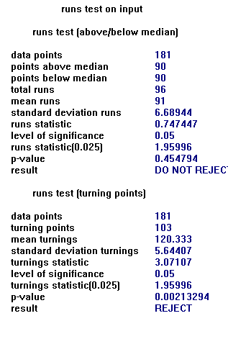
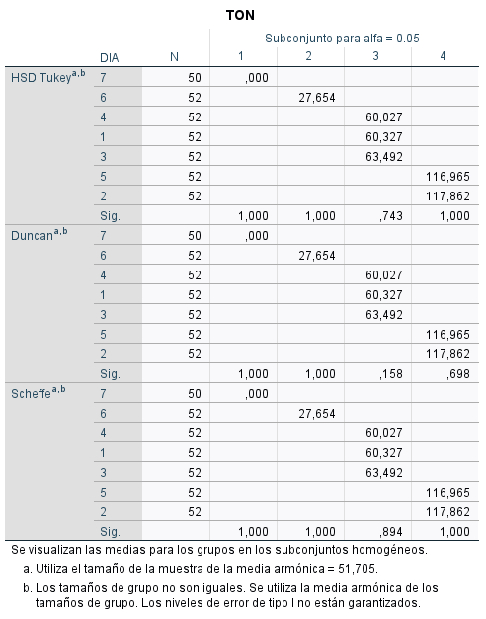
Fecha | Día | Ton recibidas
2024-08-05 | 1 | 73.2
2024-08-06 | 2 | 110.9
2024-08-07 | 3 | 62.0
2024-08-08 | 4 | 54.2
2024-08-09 | 5 | 109.1
2024-08-10 | 6 | 32.5
2024-08-11 | 7 | 0
2024-08-12 | 1 | 38.9
2024-08-13 | 2 | 86.8
2024-08-14 | 3 | 50.9
2024-08-15 | 4 | 76.6
2024-08-16 | 5 | 136.1
2024-08-17 | 6 | 27.0
2024-08-18 | 7 | 0
2024-08-19 | 1 | 53.5
2024-08-20 | 2 | 152.1
2024-08-21 | 3 | 66.1
2024-08-22 | 4 | 59.7
2024-08-23 | 5 | 110.4
2024-08-24 | 6 | 31.3
2024-08-25 | 7 | 0
2024-08-26 | 1 | 47.1
2024-08-27 | 2 | 124.2
2024-08-28 | 3 | 65.4
2024-08-29 | 4 | 55.5
2024-08-30 | 5 | 116.0
2024-08-31 | 6 | 32.3
2024-09-01 | 7 | 0
2024-09-02 | 1 | 69.0
2024-09-03 | 2 | 114.4
2024-09-04 | 3 | 50.2
2024-09-05 | 4 | 66.5
2024-09-06 | 5 | 84.8
2024-09-07 | 6 | 28.8
2024-09-08 | 7 | 0
2024-09-09 | 1 | 49.0
2024-09-10 | 2 | 122.7
2024-09-11 | 3 | 53.9
2024-09-12 | 4 | 69.9
2024-09-13 | 5 | 120.4
2024-09-14 | 6 | 24.6
2024-09-15 | 7 | 0
2024-09-16 | 1 | 67.0
2024-09-17 | 2 | 116.3
2024-09-18 | 3 | 65.1
2024-09-19 | 4 | 61.1
2024-09-20 | 5 | 91.3
2024-09-21 | 6 | 24.3
2024-09-22 | 7 | 0
2024-09-23 | 1 | 52.5
2024-09-24 | 2 | 115.3
2024-09-25 | 3 | 68.4
2024-09-26 | 4 | 62.1
2024-09-27 | 5 | 75.2
2024-09-28 | 6 | 25.6
2024-09-29 | 7 | 0
2024-09-30 | 1 | 65.8
2024-10-01 | 2 | 128.7
2024-10-02 | 3 | 58.6
2024-10-03 | 4 | 65.2
2024-10-04 | 5 | 142.5
2024-10-05 | 6 | 30.7
2024-10-06 | 7 | 0
2024-10-07 | 1 | 48.1
2024-10-08 | 2 | 136.6
2024-10-09 | 3 | 70.7
2024-10-10 | 4 | 47.2
2024-10-11 | 5 | 121.1
2024-10-12 | 6 | 31.6
2024-10-13 | 7 | 0
2024-10-14 | 1 | 52.2
2024-10-15 | 2 | 86.9
2024-10-16 | 3 | 69.4
2024-10-17 | 4 | 47.0
2024-10-18 | 5 | 113.1
2024-10-19 | 6 | 17.8
2024-10-20 | 7 | 0
2024-10-21 | 1 | 71.0
2024-10-22 | 2 | 115.0
2024-10-23 | 3 | 59.2
2024-10-24 | 4 | 75.0
2024-10-25 | 5 | 91.6
2024-10-26 | 6 | 21.4
2024-10-27 | 7 | 0
2024-10-28 | 1 | 72.2
2024-10-29 | 2 | 115.9
2024-10-30 | 3 | 71.6
2024-10-31 | 4 | 55.2
2024-11-01 | 5 | 137.2
2024-11-02 | 6 | 23.6
2024-11-03 | 7 | 0
2024-11-04 | 1 | 63.1
2024-11-05 | 2 | 127.6
2024-11-06 | 3 | 79.2
2024-11-07 | 4 | 49.4
2024-11-08 | 5 | 106.4
2024-11-09 | 6 | 23.5
2024-11-10 | 7 | 0
2024-11-11 | 1 | 83.9
2024-11-12 | 2 | 109.7
2024-11-13 | 3 | 59.5
2024-11-14 | 4 | 65.6
2024-11-15 | 5 | 118.5
2024-11-16 | 6 | 35.1
2024-11-17 | 7 | 0
2024-11-18 | 1 | 62.8
2024-11-19 | 2 | 104.7
2024-11-20 | 3 | 72.5
2024-11-21 | 4 | 65.2
2024-11-22 | 5 | 114.5
2024-11-23 | 6 | 24.7
2024-11-24 | 7 | 0
2024-11-25 | 1 | 74.2
2024-11-26 | 2 | 134.7
2024-11-27 | 3 | 76.5
2024-11-28 | 4 | 43.6
2024-11-29 | 5 | 107.3
2024-11-30 | 6 | 19.1
2024-12-01 | 7 | 0
2024-12-02 | 1 | 51.0
2024-12-03 | 2 | 140.6
2024-12-04 | 3 | 71.9
2024-12-05 | 4 | 55.6
2024-12-06 | 5 | 99.9
2024-12-07 | 6 | 26.0
2024-12-08 | 7 | 0
2024-12-09 | 1 | 64.4
2024-12-10 | 2 | 123.6
2024-12-11 | 3 | 48.9
2024-12-12 | 4 | 56.8
2024-12-13 | 5 | 123.0
2024-12-14 | 6 | 35.8
2024-12-15 | 7 | 0
2024-12-16 | 1 | 56.7
2024-12-17 | 2 | 143.4
2024-12-18 | 3 | 62.6
2024-12-19 | 4 | 61.2
2024-12-20 | 5 | 133.3
2024-12-21 | 6 | 31.1
2024-12-22 | 7 | 0
2024-12-23 | 1 | 65.6
2024-12-24 | 2 | 121.3
2024-12-25 | 3 | 50.8
2024-12-26 | 4 | 40.7
2024-12-27 | 5 | 126.5
2024-12-28 | 6 | 30.3
2024-12-29 | 7 | 0
2024-12-30 | 1 | 73.7
2024-12-31 | 2 | 99.8
2025-01-01 | 3 | 74.9
2025-01-02 | 4 | 52.9
2025-01-03 | 5 | 127.8
2025-01-04 | 6 | 26.0
2025-01-05 | 7 | 0
2025-01-06 | 1 | 71.8
2025-01-07 | 2 | 117.6
2025-01-08 | 3 | 63.4
2025-01-09 | 4 | 76.0
2025-01-10 | 5 | 129.3
2025-01-11 | 6 | 27.4
2025-01-12 | 7 | 0
2025-01-13 | 1 | 65.3
2025-01-14 | 2 | 104.7
2025-01-15 | 3 | 67.8
2025-01-16 | 4 | 71.0
2025-01-17 | 5 | 137.0
2025-01-18 | 6 | 29.1
2025-01-19 | 7 | 0
2025-01-20 | 1 | 45.8
2025-01-21 | 2 | 122.2
2025-01-22 | 3 | 43.8
2025-01-23 | 4 | 62.0
2025-01-24 | 5 | 150.7
2025-01-25 | 6 | 34.5
2025-01-26 | 7 | 0
2025-01-27 | 1 | 30.7
2025-01-28 | 2 | 88.7
2025-01-29 | 3 | 67.5
2025-01-30 | 4 | 65.5
2025-01-31 | 5 | 118.1
2025-02-01 | 6 | 24.9

Semana
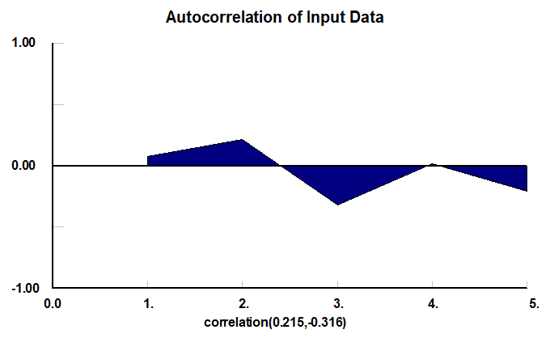
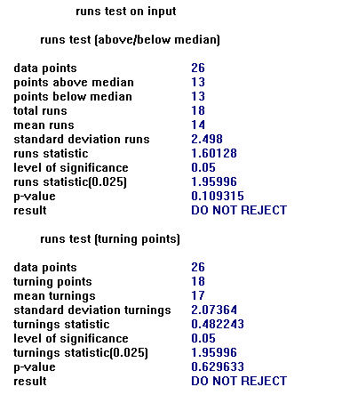
LUNES
Ton recibidas
73.2
38.9
53.5
47.1
69.0
49.0
67.0
52.5
65.8
48.1
52.2
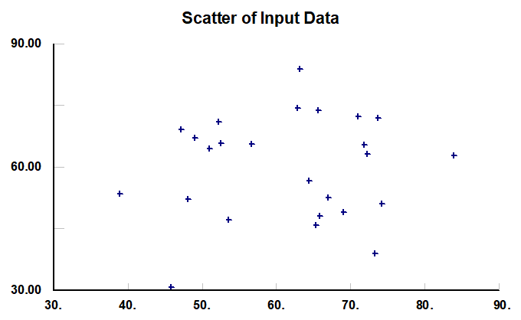
71.0
72.2
63.1
83.9
62.8
74.2
51.0
64.4
56.7
65.6
73.7
71.8
65.3
45.8
30.7
FRECUENCIAS
DISP
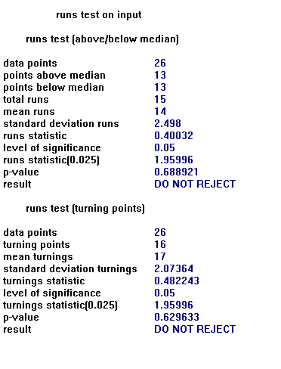
Martes
Ton recibidas | Varlor despues | Max | 152.1
110.9 | 86.8 | Min | 86.8
86.8 | 152.1
152.1 | 124.2 | Rango | 13.06
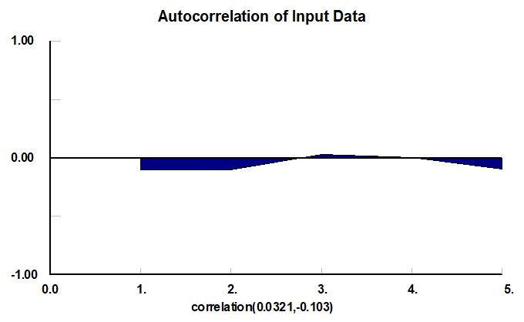
124.2 | 114.4
114.4 | 122.7 | Rango |  |  | Frecuencia
122.7 | 116.3 | 1 | 86.8 | 99.9 | 4
116.3 | 115.3 | 2 | 99.9 | 112.9 | 4
115.3 | 128.7 | 3 | 112.9 | 126.0 | 11
128.7 | 136.6 | 4 | 126.0 | 139.0 | 4
136.6 | 86.9 | 5 | 139.0 | 152.1 | 3
86.9 | 115.0 |  |  | Total | 26
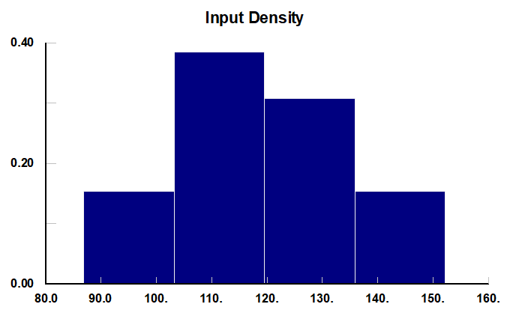
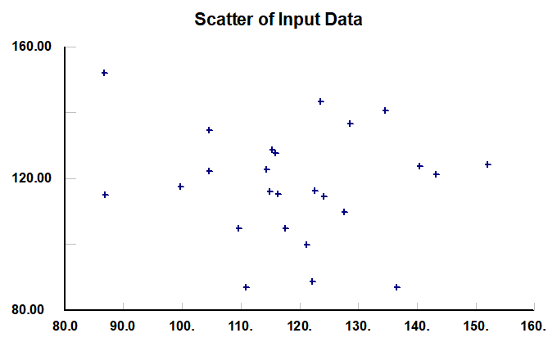
115.0 | 115.9
115.9 | 127.6
127.6 | 109.7
109.7 | 104.7
104.7 | 134.7
134.7 | 140.6
140.6 | 123.6
123.6 | 143.4
143.4 | 121.3
121.3 | 99.8
99.8 | 117.6
117.6 | 104.7
104.7 | 122.2
122.2 | 88.7
88.7 | 0.0

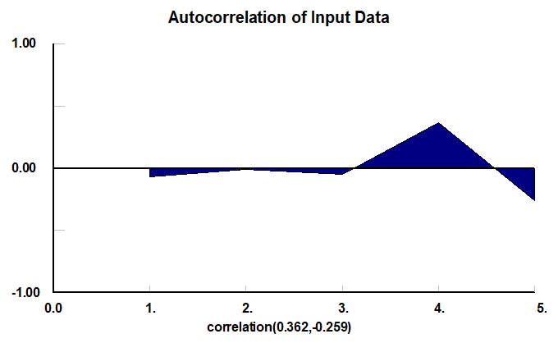
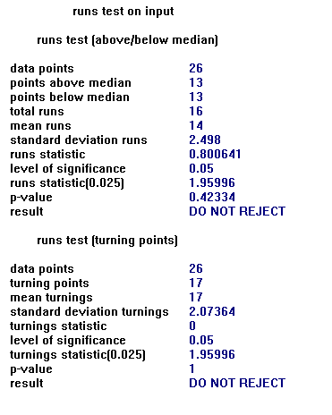
MIERCOLES
Ton recibidas
62.0
50.9
66.1
65.4
50.2
53.9
65.1
68.4
58.6
70.7
69.4
59.2
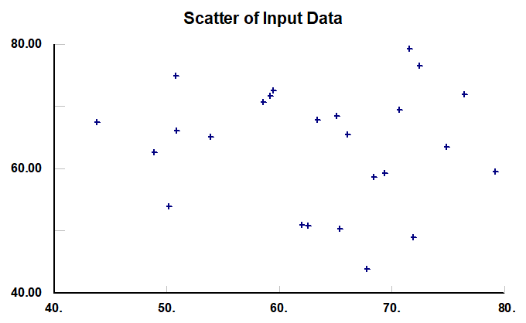
71.6
79.2
59.5
72.5
76.5
71.9
48.9
62.6
50.8
74.9
63.4
67.8
43.8
67.5

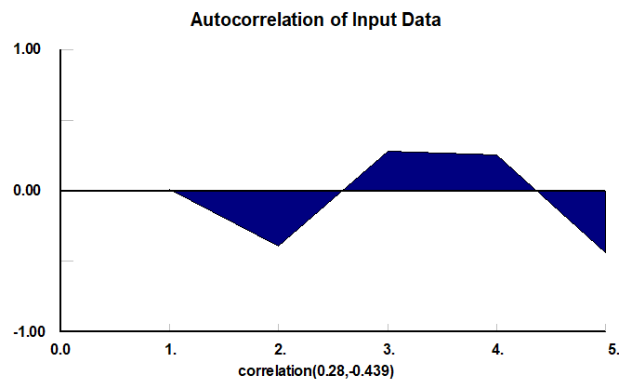
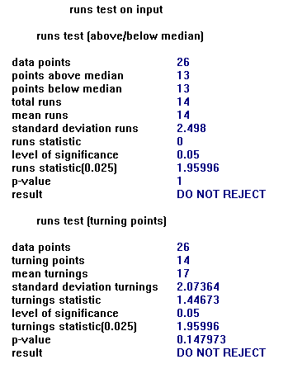
JUEVES
Ton recibidas
54.2
76.6
59.7
55.5
66.5
69.9
61.1
62.1
65.2
47.2
47.0
75.0
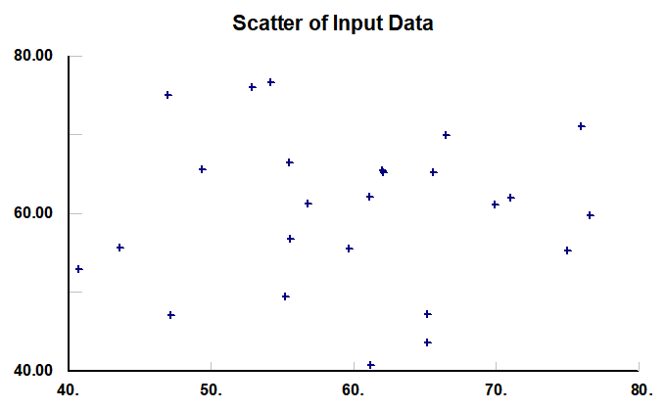
55.2
49.4
65.6
65.2
43.6
55.6
56.8
61.2
40.7
52.9
76.0
71.0
62.0
65.5

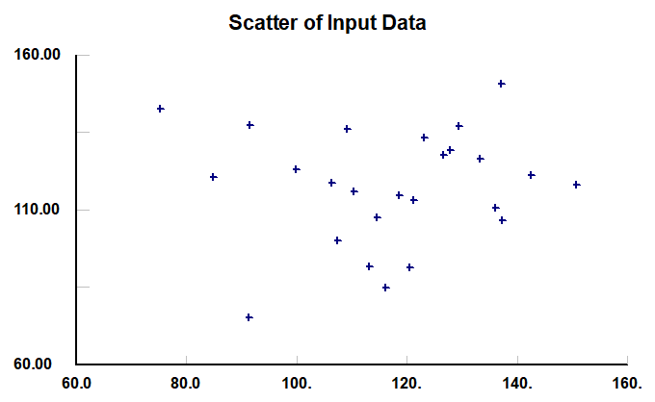
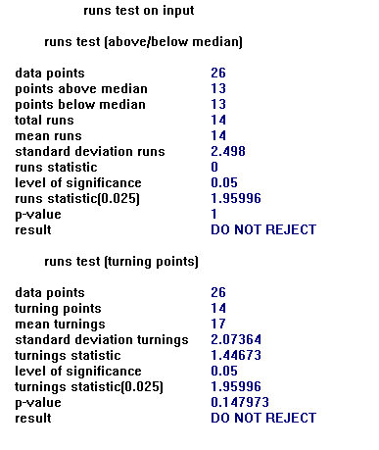
VIERNES
Ton recibidas
109.1
136.1
110.4
116.0
84.8
120.4
91.3
75.2
142.5
121.1
113.1
91.6
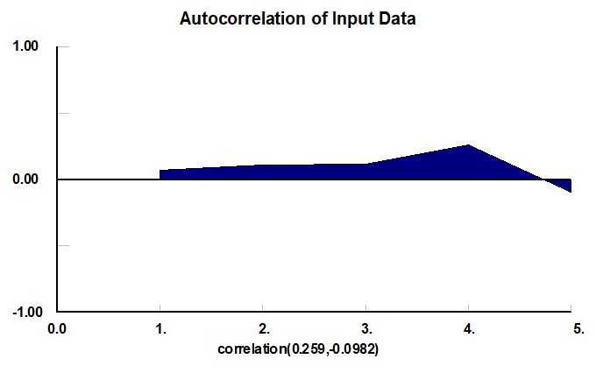
137.2
106.4
118.5
114.5
107.3
99.9
123.0
133.3
126.5
127.8
129.3
137.0
150.7
118.1

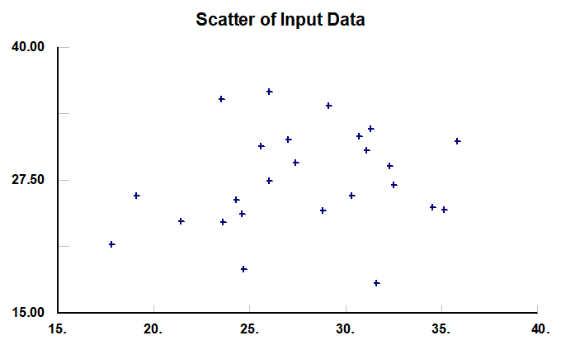
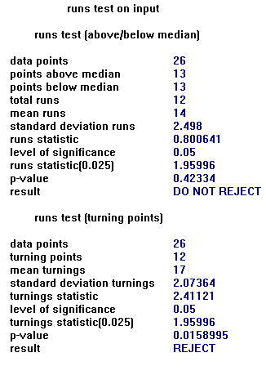
SABADO
Ton recibidas
32.5
27.0
31.3
32.3
28.8
24.6
24.3
25.6
30.7
31.6
17.8
21.4
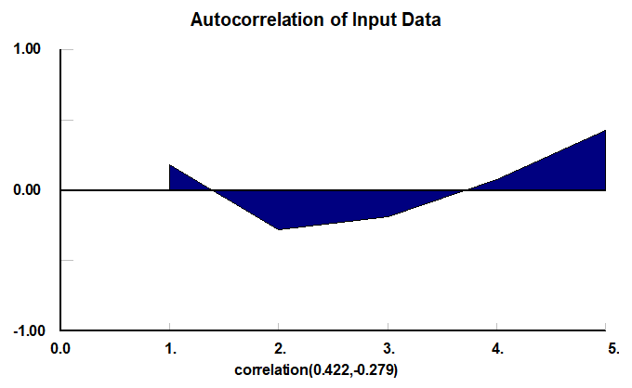
23.6
23.5
35.1
24.7
19.1
26.0
35.8
31.1
30.3
26.0
27.4
29.1
34.5
24.9

Grafico de dispersión
Dispersión Martes
Gráfico de dispersión
Ton recibidas
73.2 | 110.9 | Ton recibidas día martes
110.9 | 62.0 | 110.9 | 86.8
62.0 | 54.2 | 86.8 | 152.1
54.2 | 109.1 | 152.1 | 124.2
109.1 | 32.5 | 124.2 | 114.4
32.5 | 0.0 | 114.4 | 122.7
0 | 38.9 | 122.7 | 116.3
38.9 | 86.8 | 116.3 | 115.3
86.8 | 50.9 | 115.3 | 128.7
50.9 | 76.6 | 128.7 | 136.6
76.6 | 136.1 | 136.6 | 86.9
136.1 | 27.0 | 86.9 | 115.0
27.0 | 0.0 | 115.0 | 115.9
0 | 53.5 | 115.9 | 127.6
53.5 | 152.1 | 127.6 | 109.7
152.1 | 66.1 | 109.7 | 104.7
66.1 | 59.7 | 104.7 | 134.7
59.7 | 110.4 | 134.7 | 140.6
110.4 | 31.3 | 140.6 | 123.6
31.3 | 0.0 | 123.6 | 143.4
0 | 47.1 | 143.4 | 121.3
47.1 | 124.2 | 121.3 | 99.8
124.2 | 65.4 | 99.8 | 117.6
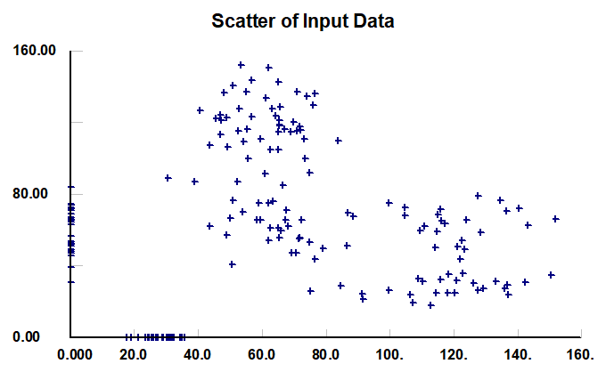
65.4 | 55.5 | 117.6 | 104.7
55.5 | 116.0 | 104.7 | 122.2
116.0 | 32.3 | 122.2 | 88.7
32.3 | 0.0 | 88.7 | 0.0
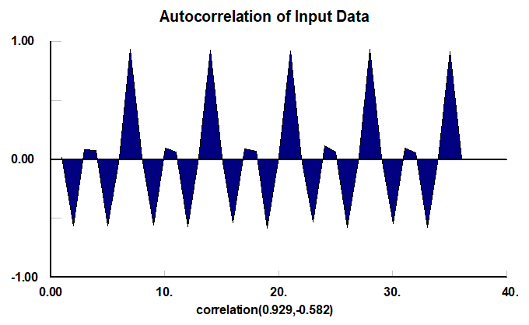
0 | 69.0
69.0 | 114.4
114.4 | 50.2
50.2 | 66.5
66.5 | 84.8
84.8 | 28.8
28.8 | 0.0
0 | 49.0
49.0 | 122.7
122.7 | 53.9
53.9 | 69.9
69.9 | 120.4
120.4 | 24.6
24.6 | 0.0
0 | 67.0
67.0 | 116.3
116.3 | 65.1
65.1 | 61.1
61.1 | 91.3
91.3 | 24.3
24.3 | 0.0
0 | 52.5
52.5 | 115.3
115.3 | 68.4
68.4 | 62.1
62.1 | 75.2
75.2 | 25.6
25.6 | 0.0
0 | 65.8
65.8 | 128.7
128.7 | 58.6
58.6 | 65.2
65.2 | 142.5
142.5 | 30.7
30.7 | 0.0
0 | 48.1
48.1 | 136.6
136.6 | 70.7
70.7 | 47.2
47.2 | 121.1
121.1 | 31.6
31.6 | 0.0
0 | 52.2
52.2 | 86.9
86.9 | 69.4
69.4 | 47.0
47.0 | 113.1
113.1 | 17.8
17.8 | 0.0
0 | 71.0
71.0 | 115.0
115.0 | 59.2
59.2 | 75.0
75.0 | 91.6
91.6 | 21.4
21.4 | 0.0
0 | 72.2
72.2 | 115.9
115.9 | 71.6
71.6 | 55.2
55.2 | 137.2
137.2 | 23.6
23.6 | 0.0
0 | 63.1
63.1 | 127.6
127.6 | 79.2
79.2 | 49.4
49.4 | 106.4
106.4 | 23.5
23.5 | 0.0
0 | 83.9
83.9 | 109.7
109.7 | 59.5
59.5 | 65.6
65.6 | 118.5
118.5 | 35.1
35.1 | 0.0
0 | 62.8
62.8 | 104.7
104.7 | 72.5
72.5 | 65.2
65.2 | 114.5
114.5 | 24.7
24.7 | 0.0
0 | 74.2
74.2 | 134.7
134.7 | 76.5
76.5 | 43.6
43.6 | 107.3
107.3 | 19.1
19.1 | 0.0
0 | 51.0
51.0 | 140.6
140.6 | 71.9
71.9 | 55.6
55.6 | 99.9
99.9 | 26.0
26.0 | 0.0
0 | 64.4
64.4 | 123.6
123.6 | 48.9
48.9 | 56.8
56.8 | 123.0
123.0 | 35.8
35.8 | 0.0
0 | 56.7
56.7 | 143.4
143.4 | 62.6
62.6 | 61.2
61.2 | 133.3
133.3 | 31.1
31.1 | 0.0
0 | 65.6
65.6 | 121.3
121.3 | 50.8
50.8 | 40.7
40.7 | 126.5
126.5 | 30.3
30.3 | 0.0
0 | 73.7
73.7 | 99.8
99.8 | 74.9
74.9 | 52.9
52.9 | 127.8
127.8 | 26.0
26.0 | 0.0
0 | 71.8
71.8 | 117.6
117.6 | 63.4
63.4 | 76.0
76.0 | 129.3
129.3 | 27.4
27.4 | 0.0
0 | 65.3
65.3 | 104.7
104.7 | 67.8
67.8 | 71.0
71.0 | 137.0
137.0 | 29.1
29.1 | 0.0
0 | 45.8
45.8 | 122.2
122.2 | 43.8
43.8 | 62.0
62.0 | 150.7
150.7 | 34.5
34.5 | 0.0
0 | 30.7
30.7 | 88.7
88.7 | 67.5
67.5 | 65.5
65.5 | 118.1
118.1 | 24.9
24.9 | 0.0

PRUEBAS DE CORRIDAS
PRUEBAS DE CORRIDAS (RACHAS)
Ho: la secuencia de datos es aleatoria

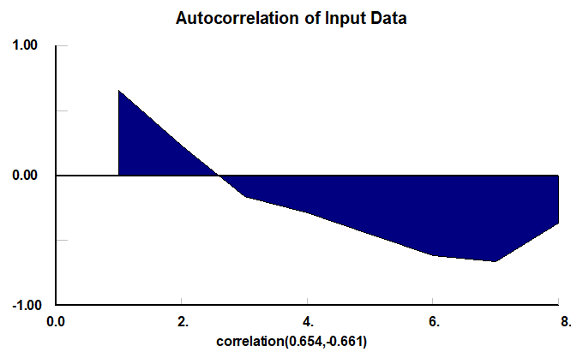
Rachas
Una racha es una secuencia de uno o más símbolos idéctivos que presetnan un propiedad común en los datos
n° | Tiempo |  |  | Mediana |  | 3.5 | 3.9
1 | 3.5 | 0 | 1 | 3.9 |  | 2.8 | 3.9
2 | 2.8 | 0 |  |  |  | 4.1 | 3.9
3 | 4.1 | 1 | 2 |  |  | 3.7 | 3.9
4 | 3.7 | 0 | 3 |  |  | 4.2 | 3.9
5 | 4.2 | 1 | 4 |  |  | 3.3 | 3.9
6 | 3.3 | 0 | 5 |  |  | 5.2 | 3.9
7 | 5.2 | 1 | 6 |  |  | 5.5 | 3.9
8 | 5.5 | 1 |  |  |  | 7.2 | 3.9
9 | 7.2 | 1 |  |  |  | 5.4 | 3.9
10 | 5.4 | 1 |  |  |  | 3.4 | 3.9
11 | 3.4 | 0 | 7 |  |  | 3.9 | 3.9
12 | 3.9 |  |  |  |  | 4 | 3.9
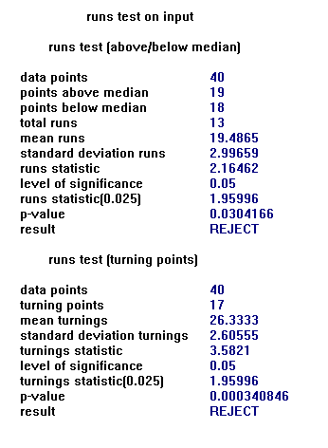
13 | 4 | 1 | 7 |  |  | 4.1 | 3.9
14 | 4.1 | 1 |  |  |  | 2.8 | 3.9
15 | 2.8 | 0 | 8 |  |  | 2.7 | 3.9
16 | 2.7 | 0 |  |  |  | 2.5 | 3.9
17 | 2.5 | 0 |  |  |  | 3.9 | 3.9
18 | 3.9 |  |  |  |  | 4.2 | 3.9
19 | 4.2 | 1 | 9 |  |  | 4.5 | 3.9
20 | 4.5 | 1 |  |  |  | 4.4 | 3.9
21 | 4.4 | 1 |  |  |  | 6.6 | 3.9
22 | 6.6 | 1 |  |  |  | 5.4 | 3.9
23 | 5.4 | 1 |  |  |  | 4.4 | 3.9
24 | 4.4 | 1 |  |  |  | 3.8 | 3.9
25 | 3.8 | 0 | 10 |  |  | 3.9 | 3.9
26 | 3.9 |  |  |  |  | 3.6 | 3.9
27 | 3.6 | 0 | 11 |  |  | 2.7 | 3.9
28 | 2.7 | 0 |  |  |  | 1.5 | 3.9
29 | 1.5 | 0 |  |  |  | 2.2 | 3.9
30 | 2.2 | 0 |  |  |  | 4.1 | 3.9
31 | 4.1 | 1 | 12 |  |  | 5.9 | 3.9
32 | 5.9 | 1 |  |  |  | 6.2 | 3.9
33 | 6.2 | 1 |  |  |  | 5 | 3.9
34 | 5 | 1 |  |  |  | 4.7 | 3.9
35 | 4.7 | 1 |  |  |  | 3.6 | 3.9
36 | 3.6 | 0 | 13 |  |  | 3.3 | 3.9
37 | 3.3 | 0 |  |  |  | 2.9 | 3.9
38 | 2.9 | 0 |  |  |  | 2 | 3.9
39 | 2 | 0 |  |  |  | 2.8 | 3.9
40 | 2.8 | 0

N | Ton recibidas
1 | 110.9 | 0 | 1 | Mediana | 116.9
2 | 86.8 | 0
3 | 152.1 | 1 | 2
4 | 124.2 | 1
5 | 114.4 | 0 | 3
6 | 122.7 | 1 | 4
7 | 116.3 | 0 | 5
8 | 115.3 | 0
9 | 128.7 | 1 | 6
10 | 136.6 | 1
11 | 86.9 | 0 | 7
12 | 115.0 | 0
13 | 115.9 | 0
14 | 127.6 | 1 | 8
15 | 109.7 | 0 | 9
16 | 104.7 | 0
17 | 134.7 | 1 | 10
18 | 140.6 | 1
19 | 123.6 | 1
20 | 143.4 | 1
21 | 121.3 | 1
22 | 99.8 | 0 | 1
23 | 117.6 | 1 | 12
24 | 104.7 | 0 | 13
25 | 122.2 | 1 | 14
26 | 88.7 | 0 | 15

